2023_09_data
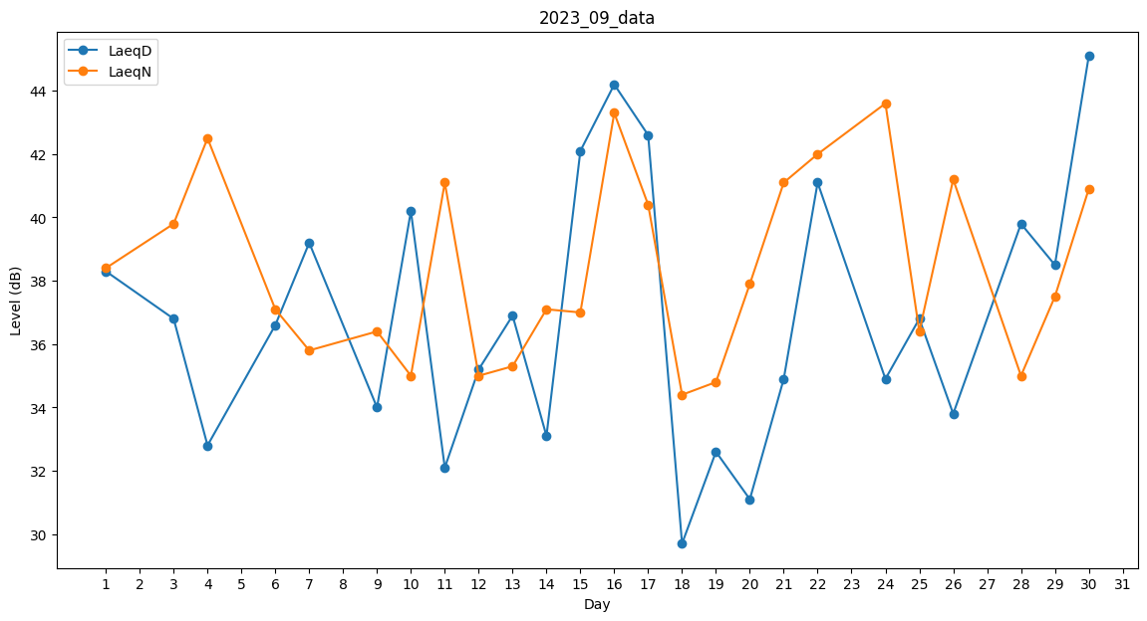
Day | LaeqD | LaeqN
1 | 38.3 | 38.4
2 | 42.9 | 0
3 | 36.8 | 39.8
4 | 32.8 | 42.5
5 | 0 | 0
6 | 36.6 | 37.1
7 | 39.2 | 35.8
8 | 37.5 | 0
9 | 34 | 36.4
10 | 40.2 | 35
11 | 32.1 | 41.1
12 | 35.2 | 35
13 | 36.9 | 35.3
14 | 33.1 | 37.1
15 | 42.1 | 37
16 | 44.2 | 43.3
17 | 42.6 | 40.4
18 | 29.7 | 34.4
19 | 32.6 | 34.8
20 | 31.1 | 37.9
21 | 34.9 | 41.1
22 | 41.1 | 42
23 | 0 | 28.9
24 | 34.9 | 43.6
25 | 36.8 | 36.4
26 | 33.8 | 41.2
27 | 0 | 0
28 | 39.8 | 35
29 | 38.5 | 37.5
30 | 45.1 | 40.9

